Sheet1
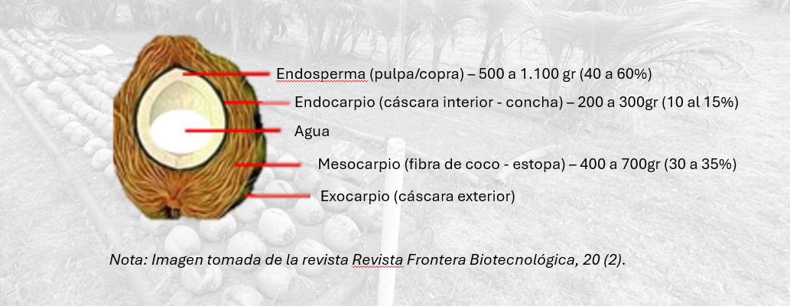
7,200,000 | gramos año hect
1,100 | gramos x coco
6,545 | Coco al año x hec
 | Peso del | Mesocarpio | 0.35 | 385
 |  | Endocarpio | 0.12 | 132
 |  | Endospermo | 0.28 | 308
 |  | Agua de coco | 0.25 | 275
 |  |  | 1 | 1100

